Defects
Bug list

Defect ID | Module/Function | Title | Description | Images | QC Activity | Severity | Priority | Status | Created Date | Assigned to | Corrective Action
DI_01 | Đăng ký ứng viên | Đăng nhập với tài khoản người dùng không tồn tại | 1. Truy cập Postman, tạo mới một request: - Method: POST - Endpoint: http://54.179.59.245:5000/api/users/login 2. Chọn [Body] -> chọn [raw] -> chọn [JSON] -> nhập thông tin: account (String); password (String) với 1 tài khoản chưa được đăng ký 3. Chọn [Test] -> viết test script: pm.test("Tài khoản không tồn tại, 404 not found", function () { pm.response.to.have.status(404); }); if (pm.response.code === 404) { const resultJson = pm.response.json(); const expectMsg = "Tài khoản người dùng không tồn tại"; pm.test("Đăng nhập không thành công, mesage là: " + expectMsg, function() { });} 4. Nhấn [Send] Kết quả mong muốn: Response 404 Not Found Kết quả thực tế: Response 400 Bad Request | 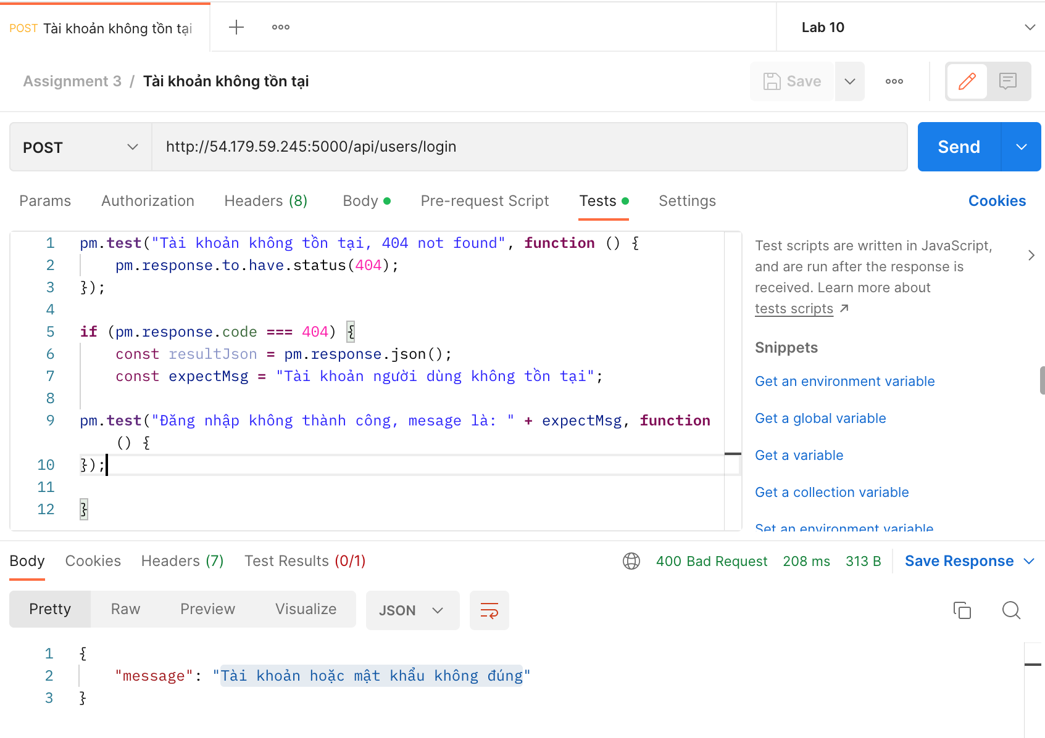 | System Test | Medium | Medium | Oppened | 02/01/2023
DI_02 | Lấy danh sách công việc | Lấy danh sách công việc thành công | 1. Truy cập Postman, tạo mới một request: - Method: GET - Endpoint: http://54.179.59.245:5000/api/work/list-work 2. Chọn [Test] -> viết test script: pm.test("Lấy danh sách công việc thành công, 200 OK", function () { pm.response.to.have.status(200); }); 3. Nhấn [Send] Kết quả mong muốn: Lấy danh sách thành công, response 200 OK Kết quả thực tế: 404 Not Found | 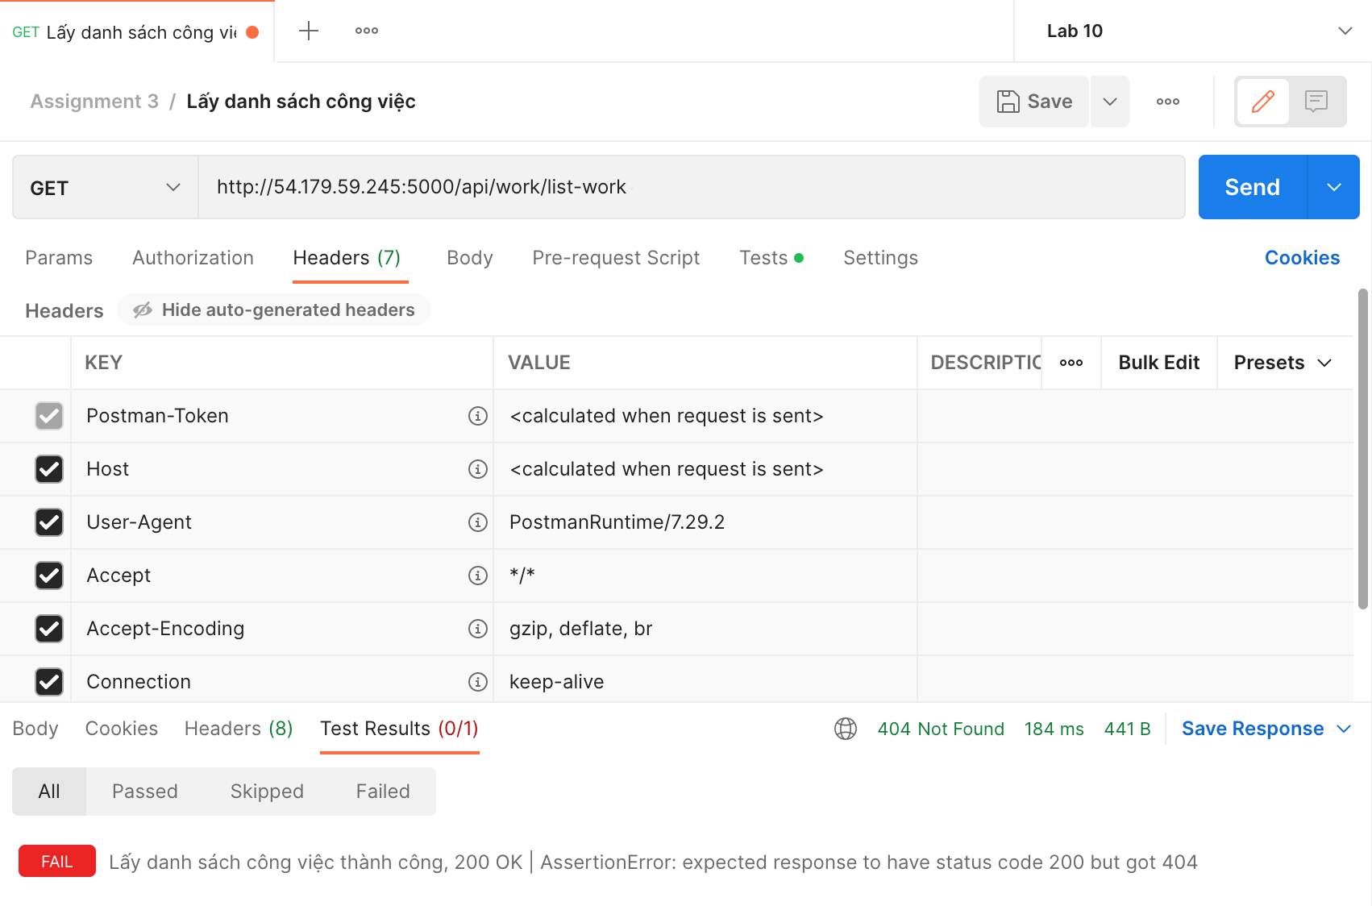 | System Test | Medium | Medium | Oppened | 02/01/2023
DI_03 | Lấy danh sách công việc | Có lỗi khi lấy danh sách công việc | 1. Truy cập Postman, tạo mới một request: - Method: GET - Endpoint: http://54.179.59.245:5000/api/work/list-work 2. Chọn [Test] -> viết test script: pm.test("Lấy danh sách công việc không thành công, 500 Error", function () { pm.response.to.have.status(500); }); 3. Nhấn [Send] Kết quả mong muốn: Response 500 Error Kết quả thực tế: Response 404 Not Found |  | System Test | Medium | Medium | Oppened | 02/01/2023
DI_04 | Lấy thông tin User hiện tại | Có lỗi trong quá trình lấy dữ liệu | 1. Truy cập Postman, tạo mới một request: - Method: GET - Endpoint: http://54.179.59.245:5000/api/users/get-information-user 2. Chọn [Header] -> nhập thông tin token (String) bằng JWT Token được cấp khi đăng ký thành công để xác thực người dùng 3. Chọn [Test] -> viết test script: pm.test("Có lỗi trong quá trình lấy dữ liệu, 500 Error", function () { pm.response.to.have.status(500); }); 4. Nhấn [Send] Kết quả mong muốn: Response 500 Error Kết quả thực tế: Response 401 Unauthorized |  | System Test | Medium | Medium | Oppened | 02/01/2023
DI_05 | Lấy thông tin User hiện tại | Lấy thông tin người dùng chưa đăng nhập | 1. Truy cập Postman, tạo mới một request: - Method: GET - Endpoint: http://54.179.59.245:5000/api/users/get-information-user 2. Không nhập thông tin token ở [Header] 3. Chọn [Test] -> viết test script: pm.test("Chưa đăng nhập, 403 Forbidden", function () { pm.response.to.have.status(403); }); 4. Nhấn [Send] Kết quả mong muốn: Response 403 Forbidden Kết quả thực tế: Response 401 Unauthorized | 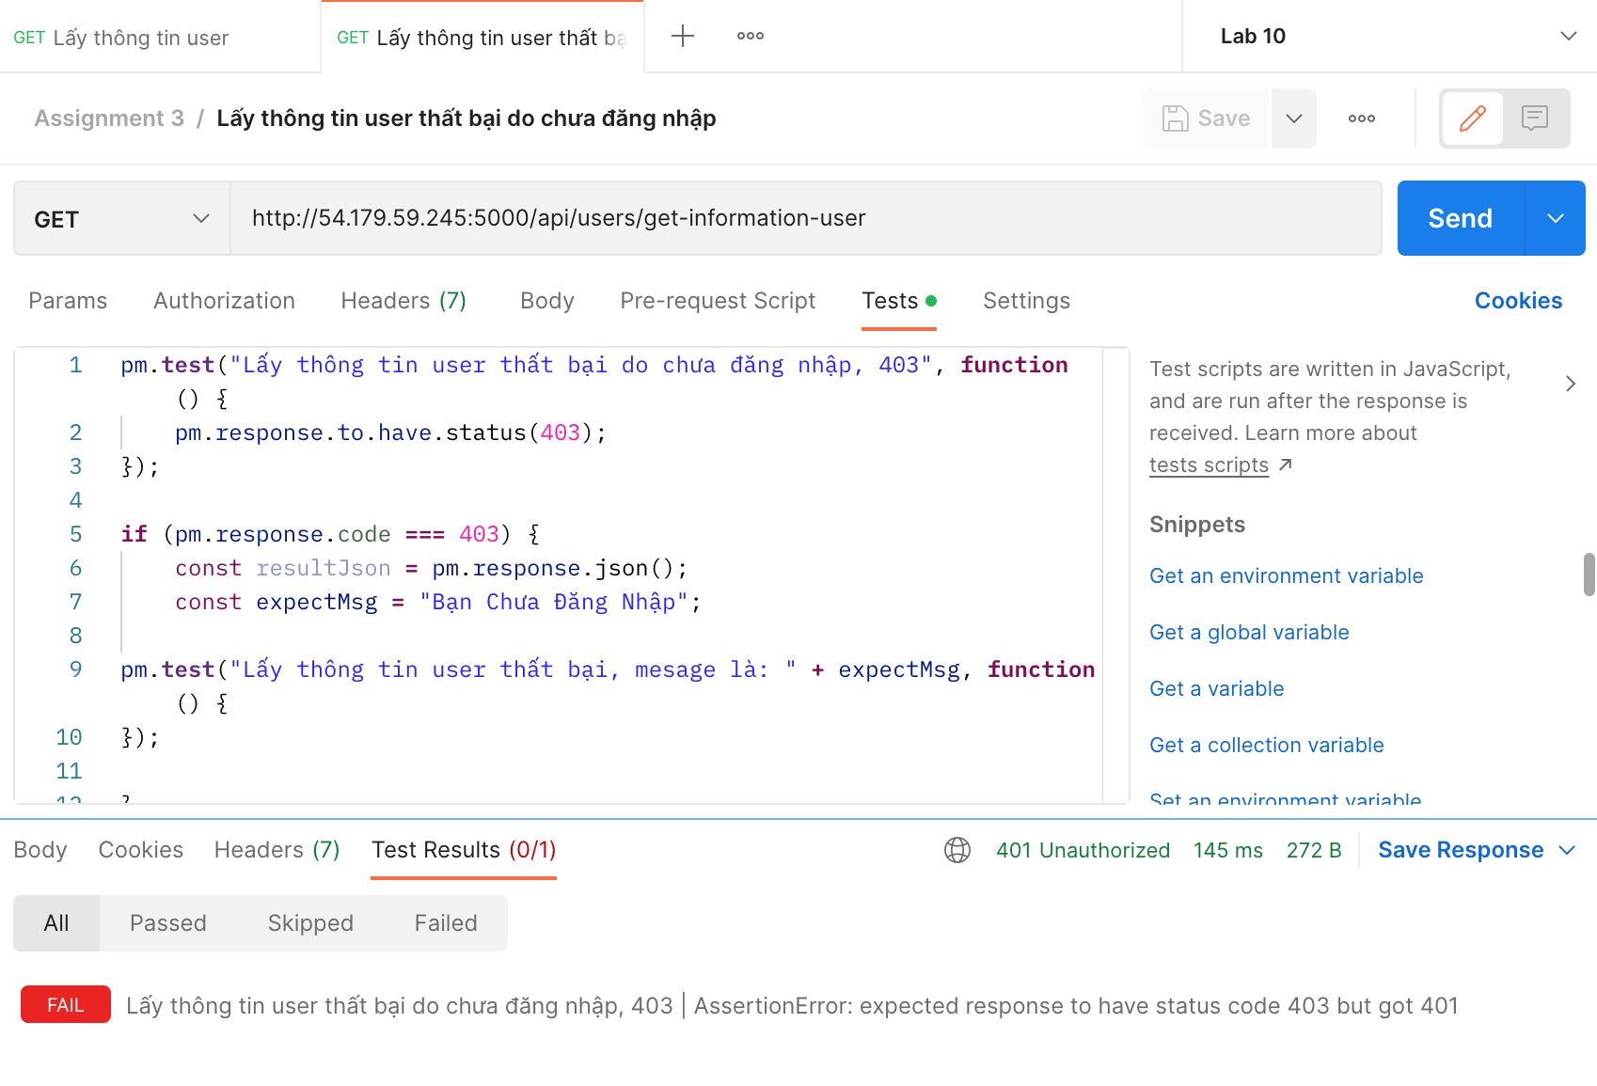 | System Test | Medium | Medium | Oppened | 02/01/2023
DI_06 | Lấy danh sách ứng viên | Có lỗi trong quá trình lấy dữ liệu | 1. Truy cập Postman, tạo mới một request: - Method: GET - Endpoint: http://54.179.59.245:5000/api/work-user/get-all-admin 2. Chọn [Header] -> nhập thông tin token (String) bằng JWT Token được cấp khi đăng ký thành công để xác thực người dùng 3. Chọn [Test] -> viết test script: pm.test("Có lỗi trong quá trình lấy dữ liệu, 500 Error", function () { pm.response.to.have.status(500); }); 4. Nhấn [Send] Kết quả mong muốn: Response 500 Error Kết quả thực tế: Response 401 Unauthorized |  | System Test | Serious | High | Oppened | 02/01/2023
DI_07 | Lấy danh sách ứng viên | Lấy thông tin người dùng chưa đăng nhập | 1. Truy cập Postman, tạo mới một request: - Method: GET - Endpoint: http://54.179.59.245:5000/api/work-user/get-all-admin 2. Không nhập thông tin token ở [Header] 3. Chọn [Test] -> viết test script: pm.test("Chưa đăng nhập, 403 Forbidden", function () { pm.response.to.have.status(403); }); 4. Nhấn [Send] Kết quả mong muốn: Response 403 Forbidden Kết quả thực tế: Response 401 Unauthorized | 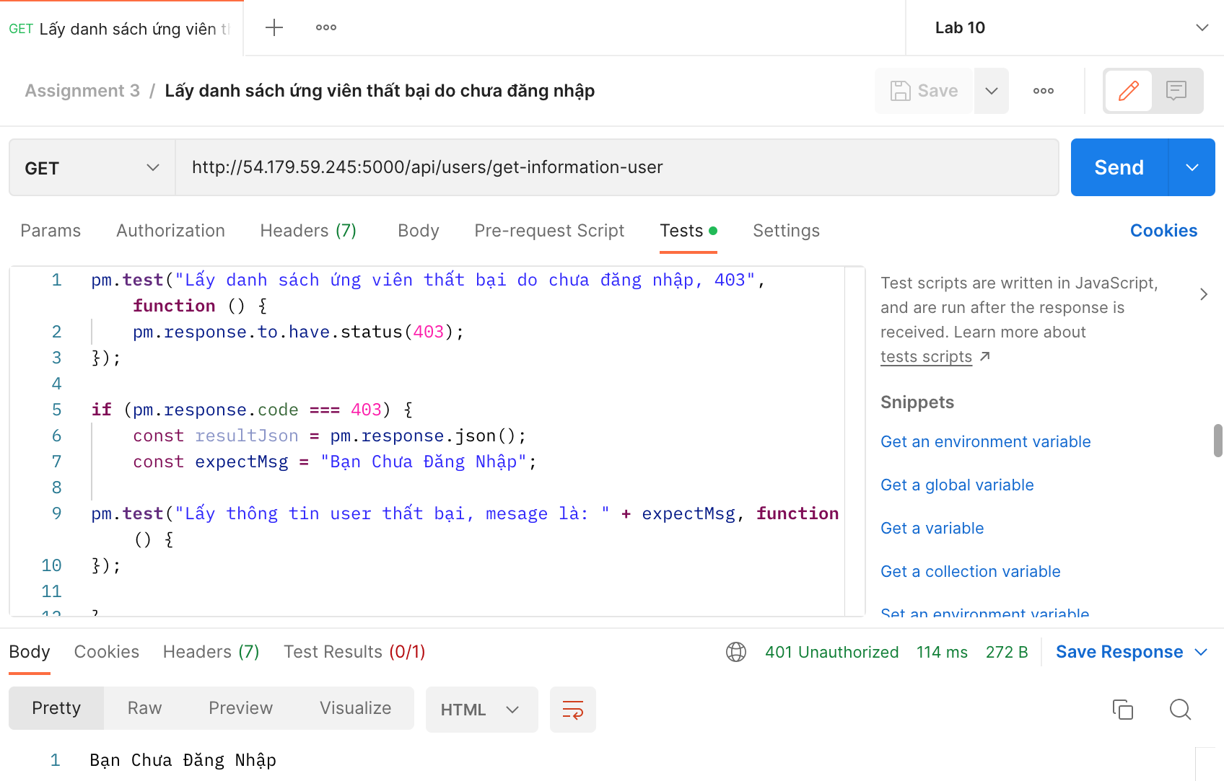 | System Test | Medium | Medium | Oppened | 02/01/2023
DI_08 | Ứng tuyển | Ứng tuyển khi chưa đăng nhập | 1. Truy cập Postman, tạo mới một request: - Method: POST - Endpoint: http://54.179.59.245:5000/api/application/create-application 2. Chọn [Body] -> chọn [raw] -> chọn [JSON] -> nhập thông tin: jobId (Interger) với ID của công việc muốn ứng tuyển 3. Không nhập thông tin token ở [Header] 4. Chọn [Test] -> viết test script: pm.test("Ứng tuyển thất bại do chưa đăng nhập, 403", function () { pm.response.to.have.status(403); }); if (pm.response.code === 403) { const resultJson = pm.response.json(); const expectMsg = "Bạn Chưa Đăng Nhập"; pm.test("Chưa đăng nhập, mesage là: " + expectMsg, function() { });} 5. Nhấn [Send] Kết quả mong muốn: Response 403 Forbidden Kết quả thực tế: Response 401 Unauthorized | 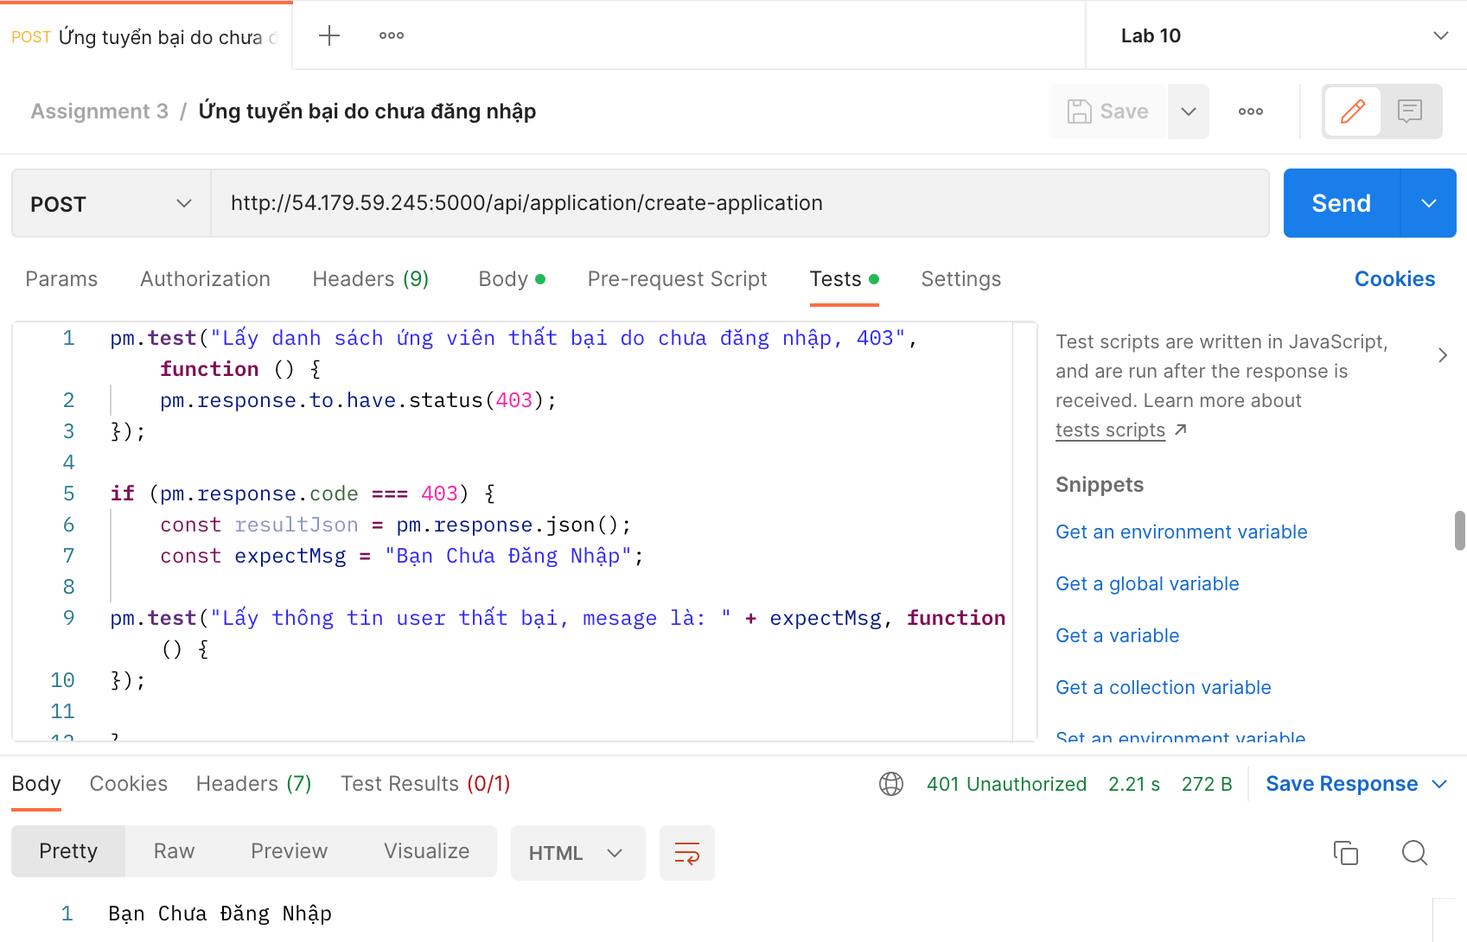 | System Test | Medium | Medium | Oppened | 02/01/2023
DI_09 | Lấy danh sách các công ty | Lấy danh sách công ty thành công | 1. Tạo mới một request: - Method: GET - Endpoint: http://54.179.59.245:5000/api/company/getAllCompany 2. Chọn [Test] -> viết test script: pm.test("Lấy danh sách công ty thành công, 200 OK", function () { pm.response.to.have.status(200); }); 3. Nhấn [Send] Kết quả mong muốn: Response 200 OK Kết quả thực tế: Response 201 Created | 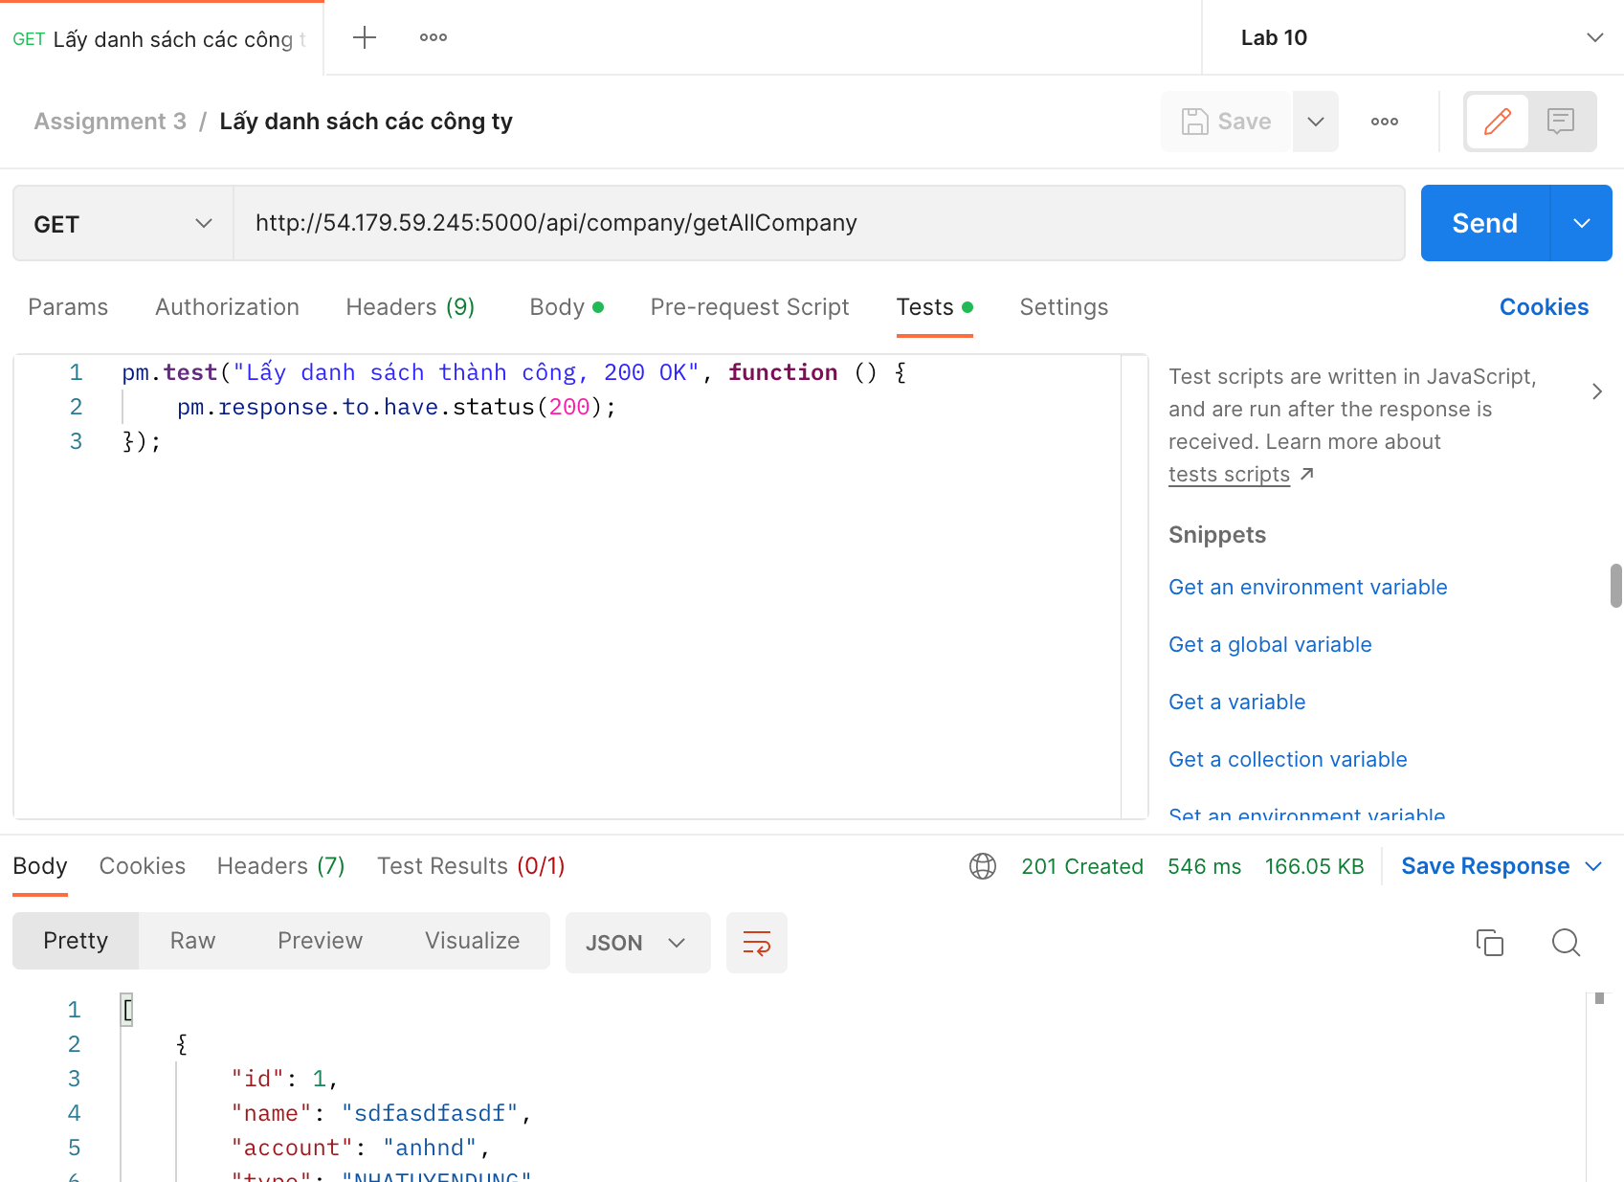 | System Test | Medium | Medium | Oppened | 02/01/2023
DI_10 | Lấy danh sách các công ty | Có lỗi trong quá trình lấy dữ liệu | 1. Truy cập Postman, tạo mới một request: - Method: GET - Endpoint: http://54.179.59.245:5000/api/company/getAllCompany 2. Chọn [Test] -> viết test script: pm.test("Có lỗi trong quá trình lấy dữ liệu, 500 Error", function () { pm.response.to.have.status(500); }); 3. Nhấn [Send] Kết quả mong muốn: Response 500 Error Kết quả thực tế: Response 401 Unauthorized |  | System Test | Medium | Medium | Oppened | 02/01/2023
DI_11 | Lấy danh sách các đơn ứng tuyển | Lấy danh sách đơn ứng tuyển thành công | 1. Truy cập Postman, tạo mới một request: - Method: GET - Endpoint: http://54.179.59.245:5000/api/application/getall-application 2. Chọn [Test] -> viết test script: pm.test("Lấy danh sách đơn ứng tuyển thành công, 200 OK", function () { pm.response.to.have.status(200); }); 3. Nhấn [Send] Kết quả mong muốn: Response 200 OK Kết quả thực tế: Not Response |  | System Test | Medium | Medium | Oppened | 02/01/2023
DI_12 | Lấy danh sách các đơn ứng tuyển | Có lỗi trong quá trình lấy dữ liệu | 1. Tạo mới một request: - Method: GET - Endpoint: http://54.179.59.245:5000/api/application/getall-application 2. Chọn [Test] -> viết test script: pm.test("Có lỗi trong quá trình lấy dữ liệu, 500 Error", function () { pm.response.to.have.status(500); }); 3. Nhấn [Send] Kết quả mong muốn: Response 500 Error Kết quả thực tế: Response 401 Unauthorized |  | System Test | Medium | Medium | Oppened | 02/01/2023
DI_13 | Lấy danh sách các User | Lấy danh sách user thành công | 1. Truy cập Postman, tạo mới một request: - Method: GET - Endpoint: http://54.179.59.245:5000/api/users/getAllUsers 2. Chọn [Test] -> viết test script: pm.test("Lấy danh sách user thành công, 200 OK", function () { pm.response.to.have.status(200); }); 3. Nhấn [Send] Kết quả mong muốn: Response 200 OK Kết quả thực tế: Response 201 Created | 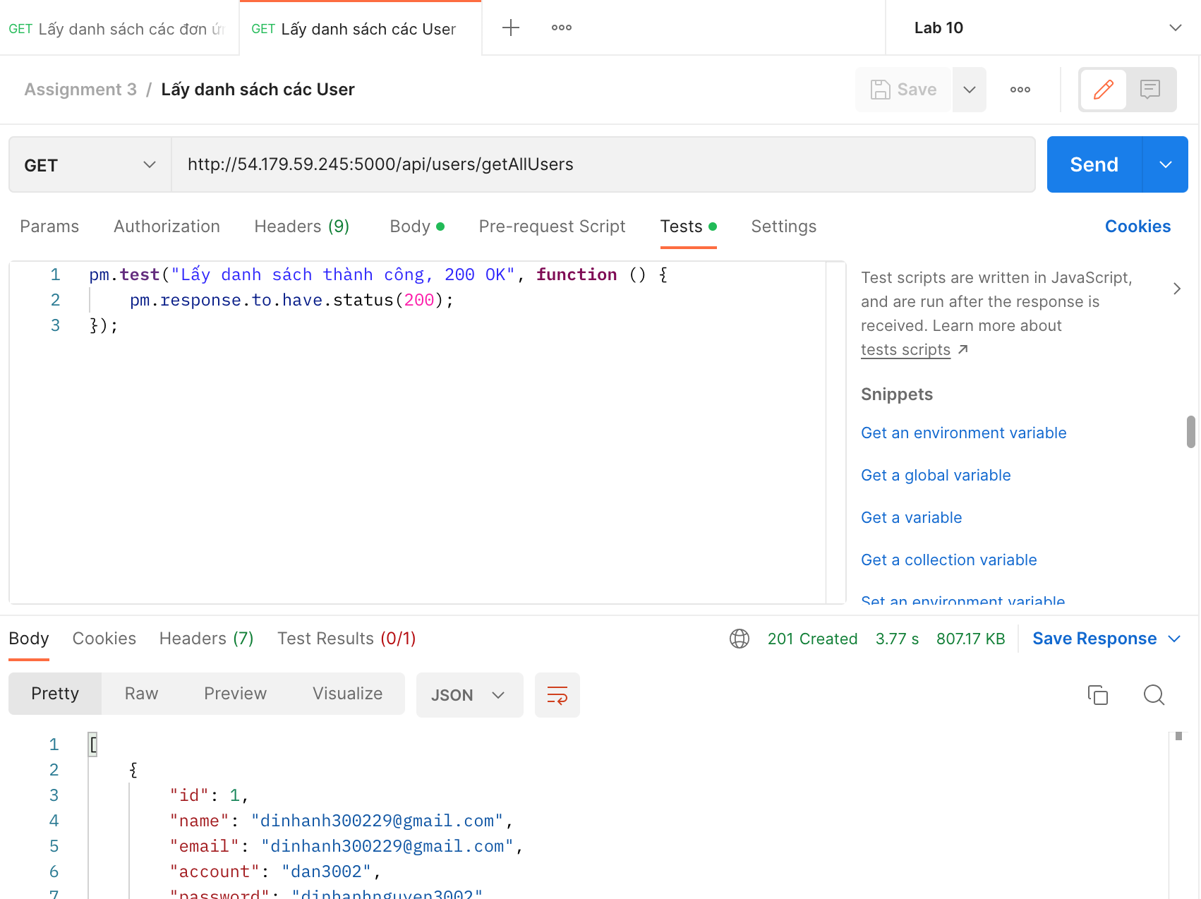 | System Test | Medium | Medium | Oppened | 02/01/2023
DI_14 | Lấy danh sách các User | Có lỗi trong quá trình lấy dữ liệu | 1. Truy cập Postman, tạo mới một request: - Method: GET - Endpoint: http://54.179.59.245:5000/api/users/getAllUsers 2. Chọn [Test] -> viết test script: pm.test("Có lỗi trong quá trình lấy dữ liệu, 500 Error", function () { pm.response.to.have.status(500); }); 3. Nhấn [Send] Kết quả mong muốn: Response 500 Error Kết quả thực tế: Response 401 Unauthorized |  | System Test | Medium | Medium | Oppened | 02/01/2023

